Sheet1
Volvo冲压件模具采购价格审批表
采购工厂：河北工厂
注明： 1、此价格审批仅适用于Volvo固资；
序号 | 图号/编码 | 物料/工装名称 | 图片 | 单位 | 增值税率% | 啸宇 |  |  | 方昕 |  |  | 审批价格 | 供应商全称 | 备注
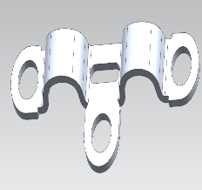
 |  |  |  |  |  | 工序 | 工序内容 | 含税价格 | 工序 | 工序内容 | 含税价格 | 价格
1 | REM0010623 | 连接板 |  | 付 | 13% | op05 | 落料冲孔 | 9700 | OP05 | 落料冲孔 | 11500
2 |  |  |  | 付 | 13% | op10 | 成型 | 9700 | OP10 | 成型 | 11500
3 |  |  |  | 付 | 13% | OP20 | 冲孔 | 8200 | OP20 | 冲孔半切 | 19000
4 |  |  |  | 付 | 13% | OP30 | 铆接 | 8200 | OP30 | 精修
5 |  |  |  | 付 | 13% | OP40 | 冲孔 | 8200 | OP40 | 冲孔
6 |  |  |  | 付 | 13% |  |  |  | OP50 | 压铆螺母 | 11500
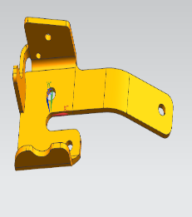
7 | RSM0010126 | H1左舵安装座 |  | 付 | 13% | op05 | 落料+冲孔 | 21400 | OP05 | 落料冲孔 | 21000
8 |  |  |  | 付 | 13% | op10 | 成型 | 27400 | OP10 | 上翻+下翻 | 28000
9 |  |  |  | 付 | 13% | op20 | 成型 | 27400 | OP20 | 下翻 | 25000
10 |  |  |  | 付 | 13% | op30 | 冲孔+侧冲孔 | 29200 | OP40 | 冲孔侧冲孔 | 25000
11 | RSM0010130 | H1右舵安装座-限位板 |  | 付 | 13% | op05 | 落料+冲孔 | 8600 | OP05 | 落料冲孔 | 7000
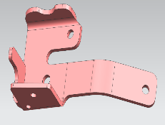
12 | RSM0010127 | H1右舵安装座 |  | 付 | 13% | op05 | 落料+冲孔 |  |  |  |  |  |  | 和RSM0010126共模
13 |  |  |  | 付 | 13% | op10 | 成型
14 |  |  |  | 付 | 13% | op20 | 成型
15 |  |  |  | 付 | 13% | op30 | 冲孔
16 | RSM0010128 | H2左舵安装座 |  | 付 | 13% | op05 | 落料+冲孔 | 19100 | OP05 | 落料冲孔 | 21000
17 |  |  |  | 付 | 13% | op10 | 成型 | 22800 | OP10 | 上翻+下翻 | 28000
18 |  |  |  | 付 | 13% | op20 | 成型 | 22800 | OP20 | 下翻 | 25000
19 |  |  |  | 付 | 13% | op30 | 冲孔 | 24300 | OP40 | 冲孔侧冲孔 | 25000
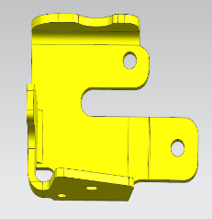
20 | RSM0010129 | H2右舵安装座 |  | 付 | 13% |  |  |  |  |  |  |  |  | 和RSM0010129落料共模
21 |  |  |  | 付 | 13%
22 |  |  |  | 付 | 13%
23 |  |  |  | 付 | 13%
24 | RSM0010089 | Z支架 |  | 付 | 13% | op05 | 落料+冲孔 | 8300 | OP05 | 落料冲孔 | 7000
25 |  |  |  | 付 | 13% | op10 | 成型 | 6900 | OP10 | 翻边 | 5500
合计 |  |  |  |  | 工艺预估23.8万 | 262200 |  |  | 271000
现场开标价格 |  |  |  |  |  | 238000 |  |  | 250000
开发周期 |  |  |  |  |  | 35天出成型件 |  |  | 35天出成型件
付款方式 |  |  |  |  |  | 50.40.10 |  |  | 50.40.10
说明： 以上所有价格均为含税价格。
1 | 开发情况 | 根据开模指令及开发会议纪要（详见 附件），Volvo 后视镜钣金件冲压模具焊接夹具检具冲孔工装开发，焊接夹具自制，冲压模具，钻孔工装，检具委外开发，预估新开发19套冲压模具，4套焊接夹具，7套检具，3套钻孔工装，费用预估共计：397500元
2 | 产品价格 | 无
3 | 模具价格 | 定点定价天津啸宇，
4 | 开发周期 | 产品首批供货周期：60天。
5 | 年降情况 | 由工厂根据实际使用情况再商谈。
6 | 结算方式 | 预付50%，产品验收后支付40%，剩余质保金12个月内支付。
7 | 备注
总经理 日期： |  |  |  | 副总经理 日期： |  |  |  |  |  |  |  |  | 采购工程师 日期：

